Лист1
Статус | Признак наличия | Артикул | Раздел | Серия | Название | Обложка | Штрихкод | ISBN | Характеристики | Автор | Год | Стандарт | Краткая аннотация | Оптовая цена | Цена с НДС 5% | РАСПРОДАЖА! | Заказ
НОВИНКА ! |  | 53-39-3 |  |  | Елена Макк. Понятная фонетика |  | 9785907853393 | 978-5-907853-39-3 |  | Елена Макк | 2026 |  | В данном пособии в наглядной и структурированной форме раскрывается устройство базовой и продвинутой фонетики путунхуа, а также развеиваются многие стереотипы о китайском произношении. Представлены подробные объяснения системы звуков, тонов, пауз, ударения и интонации китайского языка. Вся информация имеет практическую направленность и сопровождается примерами, схемами и таблицами. Большое внимание уделяется тоновой системе и сравнению звуков китайского и русского языков. Пособие будет полезно студентам вузов, преподавателям и всем, кто интересуется китайским языком. | 550.00 | 578.95
НОВИНКА ! |  | 53-26-3 |  |  | Откуда пошел Китай? Панорама Среднекитайской равнины в 2000 г. до н.э. | 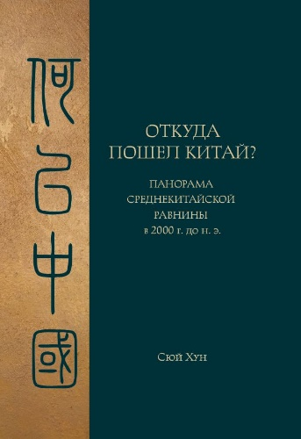 | 9785907853263 | 978-5-907853-26-3 |  | Сюй Хун | 2026 |  | Сюй Хун — один из ведущих китайских археологов и автор нескольких монографий, посвященных различным проблемам Древнего Китая. Настоящая работа представляет собой археологическое описание процессов развития поздненеолитических (энеолитических) обществ Среднекитайской равнины накануне вступления региона в эпоху бронзы и образования здесь самого раннего и, по мнению автора, китайского по своему духу государства Эрлитоу (ок. 1900 – 1500 до н.э.). Размышляя над проблемой истоков древнекитайской цивилизации, Сюй Хун основывается исключительно на данных археологии, избегая спекуляций, построенных на основе интерпретаций сведений традиционной историографии. Особый акцент сделан на анализе артефактов, имевших ритуальное значение и применение и ставших одним из элементов древнекитайских «установлений ритуальной благопристойности и музыки» — главного отличительного признака цивилизации Древнего Китая. Книга предназначена для историков, археологов и всех интересующихся историей Китая. | 1155.00 | 1215.79
НОВИНКА ! |  | 53-28-7 |  |  | Мао Цзэдун | 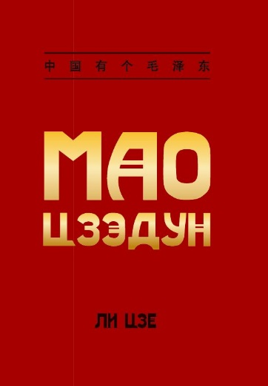 | 9785907853287 | 978-5-907853-28-7 |  | Ли Цзе | 2026 |  | Мао Цзэдун - наверное, самое известное имя в китайской истории, для многих он до сих пор является олицетворением всего современного Китая. При этом, как и в случае с любой известной личностью, образ "Великого кормчего" остается смешением реальных фактов и популярных домыслов. Данное издание опирается на многочисленные документальные источники, - от личных телеграмм до ключевых работ председателя Мао - чтобы дать наиболее достоверное представление о его политической биографии, становлении и деятельности как революционера, военноначальника, идеолога и руководителя страны. Книга будет исследователям биографий выдающихся исторических деятелей, все, кто изучает военно-политическую историю ХХ века и историю Нового Китая. | 800.00 | 842.11
НОВИНКА ! |  | 53-31-7 |  |  | Учебная программа по преподаванию для начальной и средней школы | 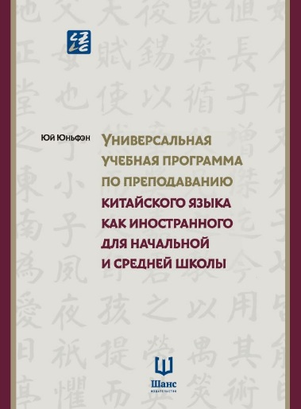 | 9785907853317 | 978-5-907853-31-7 |  | Юй Юньфэн | 2026 |  | Данное учебно-методическое пособие послужит справочным материалом для педагогов, занимающихся преподаванием китайского языка в начальной и средней школе, окажет помощь в вопросах составления учебных планов, выбора содержания и методов обучения, оценивания языковых навыков учащихся и разработки учебных ресурсов. | 1200.00 | 1263.16
НОВИНКА ! |  | 53-29-4 |  |  | Универсальная учебная программа по преподаванию для вузов | 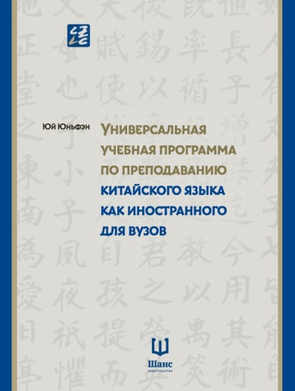 | 9785907853294 | 978-5-907853-29-4 |  | Юй Юньфэн | 2026 |  | Данное учебно-методическое пособие послужит справочным материалом для педагогов, занимающихся преподаванием китайского языка в высших учебных заведениях, окажет помощь в вопросах составления учебных планов, выбора содержания и методов обучения, оценивания языковых навыков учащихся и разработки учебных ресурсов. | 1250.00 | 1315.79
НОВИНКА ! |  | 53-10-2 |  |  | История партии из уст Си Цзиньпина | 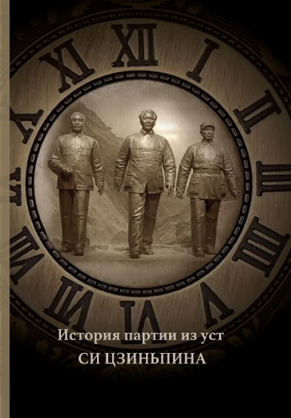 | 9785907853102 | 978-5-907853-10-2 |  |  | 2026 |  | Основание Коммунистической партии Китая стало большим событием. С момента ее создания китайская революция преобразилась. Работа описывает историю создания Коммунистической партии: от «Движения 4 мая» до новой эпохи. Распространение и развитие марксизма в Китае доказывает, что его судьба тесно связана с судьбой Коммунистической партии Китая, китайского народа и нации. Марксизм в качестве фундаментальной руководящей идеологии помогает в построении партии и страны, их процветании и усилении. В 2021 году исполнилось сто лет со дня основания Коммунистической партии Китая. Находясь на пересечении «двух столетий», китайские коммунисты вспоминают вековую историю марксизма, глубоко изменившего Китай, и связывают с ним славные перспективы, благодаря которым он продолжит менять страну. Китайские коммунисты стали увереннее в своем пути, теории, системе и культуре. | 700.00 | 736.84
НОВИНКА ! |  | 53-22-5 |  |  | Сказ о хождении дворцового евнуха Саньбао в Западный океан (в 3-х томах) | 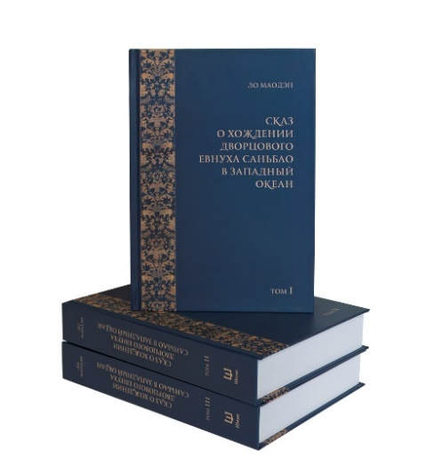 | 9785907853225 | 978-5-907853-10-2 |  |  | 2026 |  | Классический китайский роман, созданный в конце XVI века, повествует о масштабных экспедициях китайской флотилии, во главе которой стоял адмирал Чжэн Хэ — дворцовый евнух, выходец из мусульман. Сведения из документальных материалов, вплетенные в фантастико-приключенческую основу романа и сопровождаемые элементами как религиозно-мифологической, так и народной смеховой культуры, представляют широкую панораму придворной жизни и военных традиций средневекового Китая, стран Южной и Юго-Восточной Азии, Аравийского полуострова и восточного побережья Африки. | 2900.00 | 3052.63
НОВИНКА ! |  | 46-34-6 | Научное издание | Философская мысль Китая | Философская мысль Китая. Дао-дэ цзин | 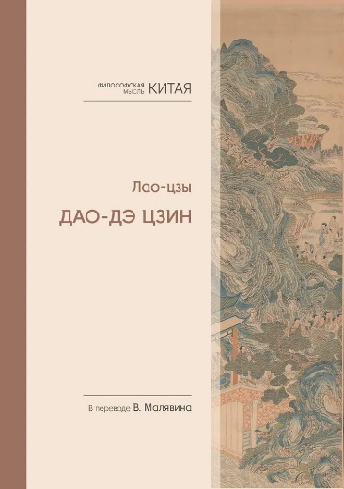 | 9785907646346 | 978-5-907646-34-6 |  | Лао-цзы в переводе В.В.Малявина | 2025 | 3 | В этой книге представлен самый полный перевод главного даосского канона «Дао-Дэ цзин», учитывающий последние достижения науки и тексты из Мавандуя (начало II в. до н. э.). Перевод дополняется подробным текстологическим комментарием, учитывающим основные мнения китайской комментаторской традиции, парафразом отдельных глав канона, выдержками из важнейших китайских толкований. Классические комментарии Ван Би и Хэшан-гуна представлены почти целиком. Кроме того, книга включает в себя полный русский перевод списка «Лао-цзы» из Годяня (конец IV в. до н. э.) и вновь открытое древнейшее даосское сочинение «Извечно преждесущее». | 1125.00 | 1184.21
НОВИНКА ! |  | 46-38-4 | Научное издание | Философская мысль Китая | Философская мысль Китая. Ле-цзы. Гуань Инь-цзы. Плач о Пути | 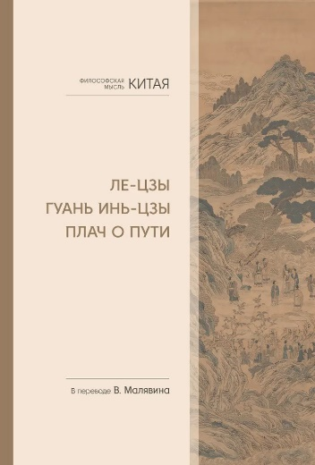 | 9785907646384 | 978-5-907646-38-4 |  | в переводе В.В.Малявина | 2025 |  | В настоящую книгу вошли даосские каноны «Ле-цзы» и «Гуань Инь-цзы», а также фрагменты сочинения даоса Лю Имина «Плач о Пути». Переводы, сделанные известным китаеведом В. В. Малявиным, отражают новейшие достижения текстологических исследований этих книг, снабжены вступительными статьями и подробными примечаниями. Они открывают читателю глубочайшие основания китайской мудрости.﻿ | 700.00 | 736.84
ДОПЕЧАТКА 2025! ИЗМЕНЕНИЕ ЦЕНЫ! |  | 5-66-1 | Учебная литература | HSK | Словарь для подготовки к HSK. Уровень 1-3 | 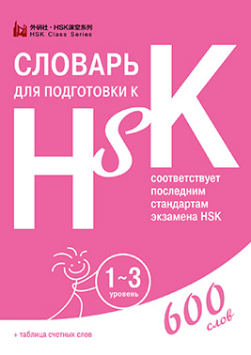 | 9785907015661 | 978-5-907015-66-1 | Формат 100х140 мм, 144 страницы, мягкий переплет |  | 2023 | 40 | Словарь содержит лексический минимум первого, второго и третьего уровня экзамена HSK. К словам дается транскрипция пиньинь, перевод на русский, общеупотребительные словосочетания и примеры. | 290.00 | 305.26
ДОПЕЧАТКА 2025! ИЗМЕНЕНИЕ ЦЕНЫ! |  | 5-64-7 | Учебная литература | HSK | Словарь для подготовки к HSK. Уровень 4 | 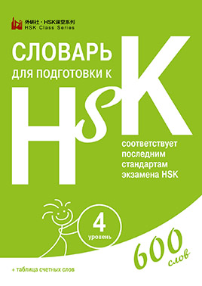 | 9785907015647 | 978-5-907015-64-7 | Формат 100х140 мм, 136 страниц, мягкий переплет |  | 2022 | 40 | Словарь содержит лексический минимум четвертого уровня экзамена HSK. К словам дается транскрипция пиньинь, перевод на русский, общеупотребительные словосочетания и примеры. | 310.00 | 326.32
НОВИНКА ! |  | 46-76-6 | Справочное издание | Большая китайская энциклопедия | Большая китайская энциклопедия. В 5 томах. 2-е издание, исправленное. | 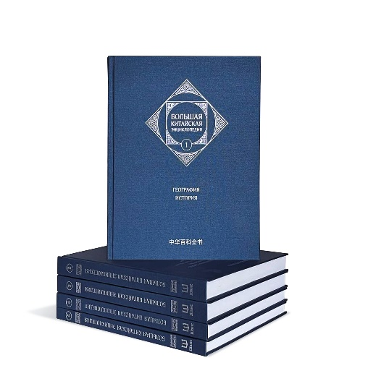 | 9785907646766 | 978-5-907646-76-6 | Формат 240х268х115 мм, твердый переплёт, 4738 гр., 12+ | Редакционная коллегия Большой китайской энциклопедии | 2025 | 2 | Большая китайская энциклопедия — самое полное из печатных энциклопедических изданий Китая. В нем собраны и систематизированы многочисленные и разнообразные сведения о стране от древности до наших дней. Первый том русскоязычного издания энциклопедии включает избранные статьи о географии и истории Поднебесной, дополненные примечаниями и иллюстрациями. Издание предназначено для широкого круга читателей. Второй том русскоязычного издания энциклопедии включает избранные статьи о разных сферах культуры Поднебесной, дополненные примечаниями и иллюстрациями. Издание предназначено для широкого круга читателей. Третий том русскоязычного издания энциклопедии включает избранные статьи об археологии, музеях и туристических достопримечательностях, нравах и обычаях Поднебесной, дополненные примечаниями и иллюстрациями. Издание предназначено для широкого круга читателей. Четвертый том русскоязычного издания энциклопедии включает избранные статьи о военном деле Поднебесной, дополненные примечаниями и иллюстрациями. Издание предназначено для широкого круга читателей. Пятый том русскоязычного издания включает энциклопедии включает избранные статьи о военном деле Поднебесной, дополненные примечаниями и иллюстрациями. Издание предназначено для широкого круга читателей. | 5400.00 | 5684.21
ДОПЕЧАТКА 2025! ИЗМЕНЕНИЕ ЦЕНЫ! |  | 46-77-3 | Справочное издание | Большая китайская энциклопедия | Большая китайская энциклопедия. География, История. Том 1. 2-е издание, исправленное. | 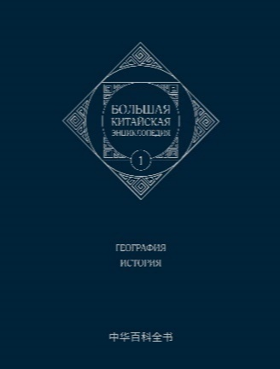 | 9785907646773 | 978-5-907646-77-3 | Формат 210х267х28 мм, 426 страниц, твердый переплёт, 1085 гр., 12+ | Редакционная коллегия Большой китайской энциклопедии | 2025 |  | Большая китайская энциклопедия — самое полное из печатных энциклопедических изданий Китая. В нем собраны и систематизированы многочисленные и разнообразные сведения о стране от древности до наших дней. Первый том русскоязычного издания энциклопедии включает избранные статьи о географии и истории Поднебесной, дополненные примечаниями и иллюстрациями. Издание предназначено для широкого круга читателей. | 1250.00 | 1315.79
ДОПЕЧАТКА 2025! ИЗМЕНЕНИЕ ЦЕНЫ! |  | 46-78-0 | Справочное издание | Большая китайская энциклопедия | Большая китайская энциклопедия. Архитектура. Деньги. Культура и искусство. Литература. Медицина. Образование. Спорт. Философия. Языкознание. Том 2. 2-е издание, исправленное. | 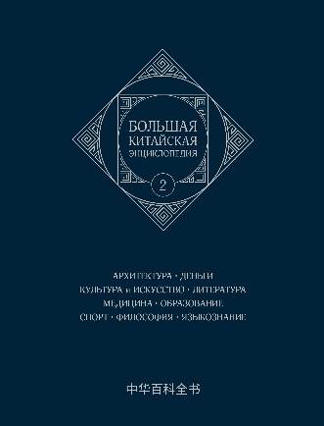 | 9785907646780 | 978-5-907646-78-0 | Формат 210х267х25 мм, 392 страниц, твердый переплёт, 1015 гр., 16+ | Редакционная коллегия Большой китайской энциклопедии | 2025 |  | Большая китайская энциклопедия — самое полное из печатных энциклопедических изданий Китая. В нем собраны и систематизированы многочисленные и разнообразные сведения о стране от древности до наших дней. Второй том русскоязычного издания энциклопедии включает избранные статьи о разных сферах культуры Поднебесной, дополненные примечаниями и иллюстрациями. Издание предназначено для широкого круга читателей | 1200.00 | 1263.16
НОВИНКА ! |  | 46-79-7 | Справочное издание | Большая китайская энциклопедия | Большая китайская энциклопедия. Том 3. Археология. Музеи и туризм. Нравы и обычаи. 2-е издание, исправленное. | 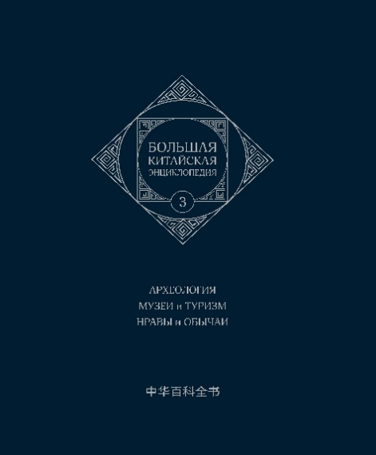 | 9785907646797 | 978-5-907646-79-7 | Формат 210х267х28 мм, 380 страниц, твердый переплёт, 1430 гр., 12+ | Редакционная коллегия Большой китайской энциклопедии | 2025 |  | Большая китайская энциклопедия — самое полное из печатных энциклопедических изданий Китая. В нем собраны и систематизированы многочисленные и разнообразные сведения о стране от древности до наших дней. Третий том русскоязычного издания энциклопедии включает избранные статьи об археологии, музеях и туристических достопримечательностях, нравах и обычаях Поднебесной, дополненные примечаниями и иллюстрациями. Издание предназначено для широкого круга читателей. | 1150.00 | 1210.53
НОВИНКА ! |  | 46-80-3 | Справочное издание | Большая китайская энциклопедия | Большая китайская энциклопедия. Том 4. Военное дело. А-О. 2-е издание, исправленное. | 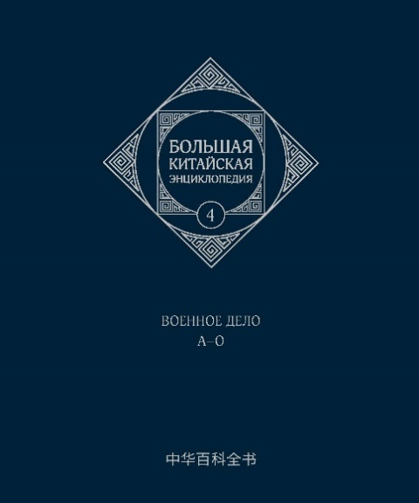 | 9785907646803 | 978-5-907646-80-3 | Формат 210х267х28 мм, 280 страниц, твердый переплёт, 806 гр., 12+ | Редакционная коллегия Большой китайской энциклопедии | 2025 |  | Большая китайская энциклопедия — самое полное из печатных энциклопедических изданий Китая. В нем собраны и систематизированы многочисленные и разнообразные сведения о стране от древности до наших дней. Четвертый том русскоязычного издания энциклопедии включает избранные статьи о военном деле Поднебесной, дополненные примечаниями и иллюстрациями. | 950.00 | 1000.00
НОВИНКА ! |  | 46-81-0 | Справочное издание | Большая китайская энциклопедия | Большая китайская энциклопедия. Том 5. Военное дело. П-Я. 2-е издание, исправленное. | 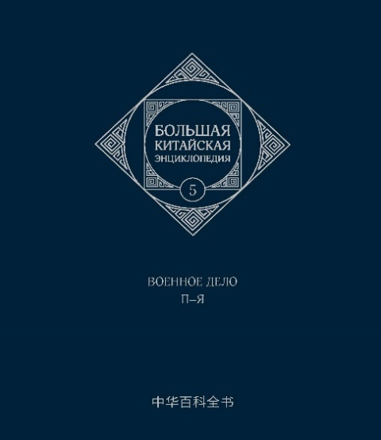 | 9785907646810 | 978-5-907646-81-0 | Формат 210х267х28 мм, 240 страниц, твердый переплёт, 720 гр., 12+ | Редакционная коллегия Большой китайской энциклопедии | 2025 |  | Большая китайская энциклопедия — самое полное из печатных энциклопедических изданий Китая. В нем собраны и систематизированы многочисленные и разнообразные сведения о стране от древности до наших дней. Пятый том русскоязычного издания включает энциклопедии включает избранные статьи о военном деле Поднебесной, дополненные примечаниями и иллюстрациями. Издание предназначено для широкого круга читателей. | 850.00 | 894.74
НОВИНКА ! | Нет в наличии | 46-36-0 | Научное издание | Философская мысль Китая | Чжуан-цзы. Книга 1. Внутренний раздел | 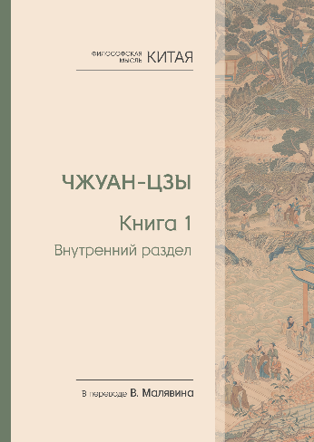 | 9785907646360 | 978-5-907646-36-0 | Формат 247х172х20, 263 страниц, твердый переплет, 555гр, 12+ | в переводе В.В.Малявина | 2025 | 5 | Даосский канон «Чжуан-цзы» — одно из самых ярких и глубоких произведений древней китайской мысли. Эта книга содержит новый перевод наиболее важной части канона — так называемого Внутреннего раздела. Перевод, выполненный известным китаеведом В. В. Малявиным, дополняется пространной вступительной статьей, подробными примечаниями и сводом комментариев. Он послужит надежным подспорьем для каждого, кто хочет проникнуть в глубины китайской мудрости. | 660.00 | 694.74
НОВИНКА ! | Нет в наличии | 46-37-7 | Научное издание | Философская мысль Китая | Чжуан-цзы. Книга 2. Внешний раздел. Смешанный раздел | 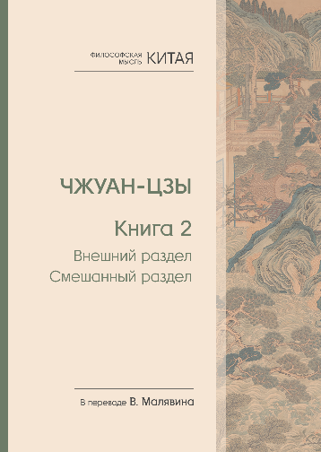 | 9785907646377 | 978-5-907646-37-7 | Формат 247х172х24, 319 страниц, твердый переплет, 635 гр, 12+ | в переводе В.В.Малявина | 2025 | 5 | Даосский канон «Чжуан-цзы» — одно из самых ярких и глубоких произведений древней китайской мысли. Эта книга содержит новый перевод двух частей канона — Внешнего и Смешанного разделов. Перевод, выполненный известным китаеведом В. В. Малявиным, дополняется подробными примечаниями. Он послужит надежным подспорьем для каждого, кто хочет проникнуть в глубины китайской мудрости. | 735.00 | 773.68
НОВИНКА ! | Ограниченное количество | 46-35-3 | Научное издание | Философская мысль Китая | Философская мысль Китая. Управление и стратегия | 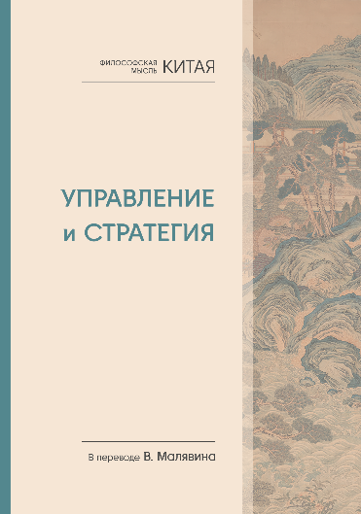 | 9785907646353 | 978-5-907646-35-3 | Формат 247х172х25, 374 страниц, твердый переплет, 725 гр, 12+ | в переводе В.В.Малявина | 2025 | 5 | В данную книгу вошли классические даосские произведения, посвященные вопросам государственного управления и политической стратегии: «Каноны Желтого Владыки», «Канон тайных соответствий», «Гуй Гу-цзы» и «Книга Основ». В приложении публикуются избранные материалы школы легистов в Древнем Китае. Переводы выполнены известным российским китаеведом В. В. Малявиным и сопровождаются его статьями и подробными примечаниями. Эти тексты дают полное и точное представление о политической философии даосизма и будут интересны для широкого круга читателей, желающих знать особенности политической традиции Китая. | 805.00 | 847.37
ДОПЕЧАТКА 2025! ИЗМЕНЕНИЕ ЦЕНЫ! |  | 5-51-7 | Культура и история | Вне серии | Канон чая в иллюстрациях | 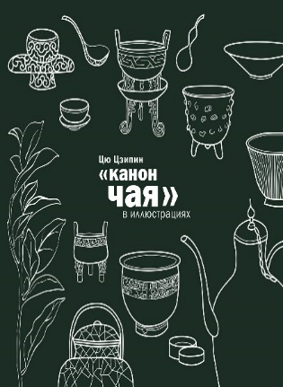 | 9785907015517 | 978-5-907015-51-7 | формат 200х200х15, 208 страниц, твердый переплет, обложка софт-тач, цветные иллюстрации | Цю Цзипин | 2023 | 8 | «Канон чая» — первый в истории трактат о чае, написанный отшельником Лу Юем в VIII веке. В Китае его почитают как «чайного бессмертного». «“Канон чая” в иллюстрациях» комментирует этот древний трактат. Автор книги, Цю Цзипин, проиллюстрировал все этапы производства, приготовления и питья чая, которые описал Лу Юй, а также пояснил трудные для понимания фрагменты его текста. В книге есть фотографии обнаруженной на раскопках чайной посуды различных эпох и собственные рисунки автора, в которых он реконструировал внешний вид утвари эпохи Лу Юя. | 1500.00 | 1578.95
НОВИНКА! | Ограниченное количество | 53-23-2 | Монография | Вне серии | Советская героико-патриотическая проза |  | 9785907853232 | 978-5-907853-23-2 | формат – 148х210, 218 стр., твердый переплет | Сигов В. К., Ван Цзяоцзяо, Ци Хаймань | 2025 | 10 | В книге рассмотрено влияние русской героико-патриотической прозы советского периода на китайское общественное сознание, литературу, искусство второй половины ХХ века. Под этим углом зрения изучены произведения Н.А. Островского, А.А. Фадеева, Б.Л. Васильева, В.П. Астафьева, а также китайских писателей Ван Мэна, Ли Сяомина, Лу Яо, Лю Чжися, Лю Лю, Лян Сяошэна, Мо Яня, Фэн Чжи, Хань Аньцина, Чжан Вэя, Янь Лянькэ. В специальном разделе проанализировано воплощение персонажей и сюжетов русских писателей в российском и китайском киноискусстве. | 510.00 | 536.84
ДОПЕЧАТКА 2025! ИЗМЕНЕНИЕ ЦЕНЫ! |  | 84-08-2 | Культура и история | Вне серии | Тысячелетие императорской керамики | 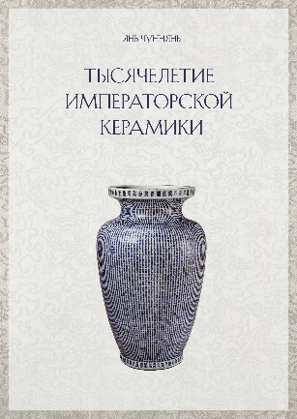 | 9785907584082 | 978-5-907584-08-2 | Формат 165х235х40, твердый переплет, 359 страниц, цветные иллюстрации, 12+ | Янь Чуннянь | 2025 | 7 | Фарфор стал величайшим символом китайской культуры. Это одно из выдающихся изобретений, внесших неоценимый вклад в мировую цивилизацию. Императорская керамика, то есть керамика императорских керамических мастерских, — важный носитель дворцовой культуры. Она была продуктом монархической эпохи, и государственная мощь послужила той основой, на которой пышно расцвела культура фарфора. Поэтому для глубокого понимания исторической культуры Китая, особенно ее ядра — дворцовой культуры, — необходимо знать культуру императорской керамики. «Тысячелетие императорской керамики» — это не курс истории керамики. В настоящей работе исследуются исторические и культурные взаимосвязи императорского дворца с керамикой императорских мастерских. Основное внимание уделено той керамике, которой наиболее богаты фонды Пекинского Музея императорского дворца (Гугун) | 1800.00 | 1894.74
НОВИНКА! |  | 53-16-4 | Художественная литература | Вне серии | Старый бражник. Оуян Сю | 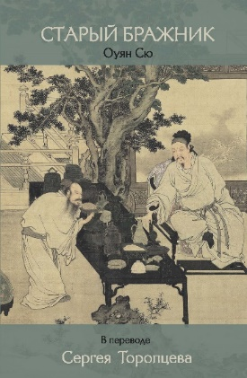 | 9785907853164 | 978-5-907853-16-4 | 132х207х9 мм 190 гр, 96 стр, твердый переплет | Пер. с кит. Торопцев С.А. | 2025 | 10 | Оуян Сю (1007–1072) — личность огромного масштаба сферы многотысячелетней культуры Китая. Национальная классификация включает его в группу «Восемь великих литераторов эпох Тан и Сун» и даже в группу «Четыре великих литератора тысячелетий». Его творчество в самых разных областях оказало большое влияние на развитие китайской культуры. Волей истории оказавшись на переломном рубеже эпохального слома жанров в китайской классической поэзии — от регулярного стиха ши к песенно- поэтическому жанру цы, — Оуян Сю, не отказываясь от привычных форм, поставил акцент на новом жанре и внёс в него столько новаторских изысканий, что отзвуки их слышатся через столетия. Его поэзию в полной мере можно охарактеризовать как лирическую. Стихотворения насыщены жизнью в такой степени, что порой воспроизводят язык улицы, не теряя музыкальности и образности. Одна из наиболее ярких сторон поэзии Оуян Сю — пейзаж, колоритный и чувственный. | 350.00 | 368.42
ДОПЕЧАТКА 2025! ЕСТЬ В НАЛИЧИИ! |  | 107-22-88 | Учебная литература | Прописи | Прописи для китайских иероглифов.185х260. (Крупная клетка) | 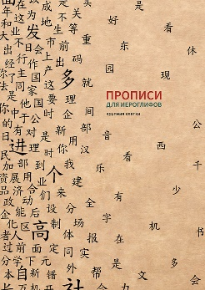 | 4657821072288 | 4657821072288 | Формат 185х260, 32 стр, мягкий переплет |  | 2024 | 40 | Пропись для тренировки написания китайских иероглифов. В крупную клетку | 100.00 | 105.26
ДОПЕЧАТКА 2025! ЕСТЬ В НАЛИЧИИ! |  | 107-22-71 | Учебная литература | Прописи | Прописи для китайских иероглифов.185х260. (Мелкая клетка) | 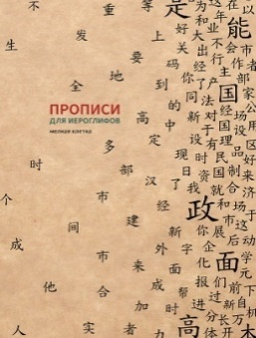 | 4657821072271 | 4657821072271 | Формат 185х260, 32 стр, мягкий переплет |  | 2024 | 40 | Пропись для тренировки написания китайских иероглифов. В мелкую клетку | 100.00 | 105.26
ДОПЕЧАТКА 2025! ЕСТЬ В НАЛИЧИИ! |  | 107-22-64 | Учебная литература | Прописи | Прописи для китайских иероглифов.185х260. (Продвинутый уровень) | 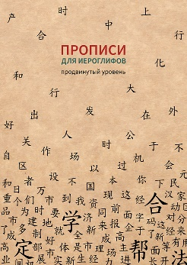 | 4657821072264 | 4657821072264 | Формат 185х260, 32 стр, мягкий переплет |  | 2024 | 40 | Пропись для тренировки написания китайских иероглифов. | 100.00 | 105.26
ДОПЕЧАТКА 2025! ЕСТЬ В НАЛИЧИИ! |  | 107-23-01 | Учебная литература | Прописи | Прописи для китайских иероглифов. 165х215. (Крупная клетка) | 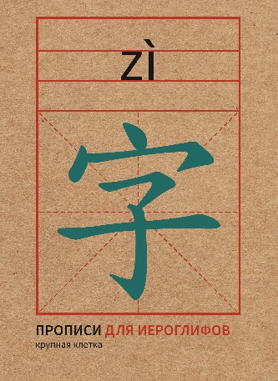 | 4657821072301 | 4657821072301 | Формат 165х215, 32 страницы, мягкий переплет |  | 2024 | 40 | Пропись для тренировки написания китайских иероглифов. В крупную клетку | 70.00 | 73.68
ДОПЕЧАТКА 2025! ЕСТЬ В НАЛИЧИИ! |  | 107-22-95 | Учебная литература | Прописи | Прописи для китайских иероглифов. 165х215. (Мелкая клетка) | 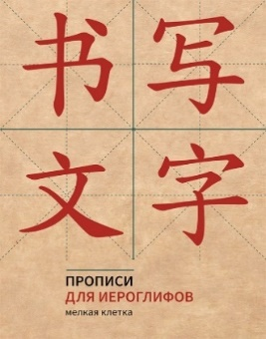 | 4657821072295 | 4657821072295 | Формат 165х215, 32 стр, мягкий переплет |  | 2024 | 40 | Пропись для тренировки написания китайских иероглифов. В мелкую клетку | 70.00 | 73.68
ДОПЕЧАТКА 2025! ЕСТЬ В НАЛИЧИИ! |  | 107-23-25 | Учебная литература | Прописи | Прописи для китайских иероглифов. А 4. (Крупная клетка) | 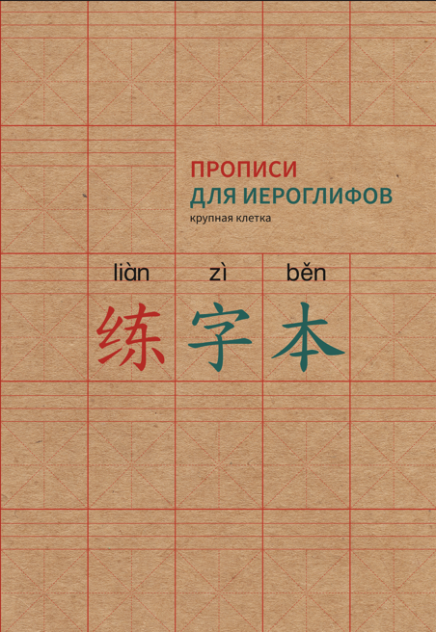 | 4657821072325 | 4657821072325 | Форма 210х297, 32 страницы, мягкий переплет |  | 2024 | 40 | Пропись для тренировки написания китайских иероглифов. В крупную клетку | 100.00 | 105.26
ДОПЕЧАТКА 2025! ЕСТЬ В НАЛИЧИИ! |  | 107-23-18 | Учебная литература | Прописи | Прописи для китайских иероглифов. А 4. (Мелкая клетка) | 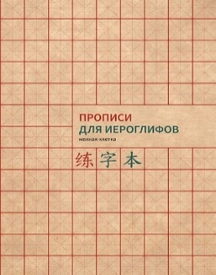 | 4657821072318 | 4657821072318 | Формат 210х297, 32 стр, мягкая обложка |  | 2024 | 40 | Пропись для тренировки написания китайских иероглифов. В мелкую клетку | 100.00 | 105.26
НОВИНКА! | Ограниченное количество | 53-02-7 | Детская литература | Вне серии | Я люблю папу, я люблю маму | 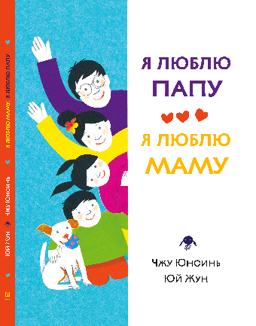 | 9785907853027 | 978-5-907853-02-7 | Формат 196х260 мм, мягкий переплет, 64 страницы, 6+ | Чжу Юнсинь, Юй Жун | 2025 |  | "Эта очень простая и трогательная книга — о бесконечной родительской любви и уди- вительном мире детских эмоций и фантазий. О том, какими видят нас наши дети и о том, что в глазах наших родителей мы всегда остаемся малышами. Текст сопровождается тран- скрипцией пиньинь и переводом. Издание подходит для совместного чтения родителями с детьми, предназначено для дошкольного и младшего школьного возраста." | 620.00 | 652.63
 |  | 46-53-7 | Учебно-методическое пособие | Стандартный курс YCT | Стандартный курс YCT. Том 1 | 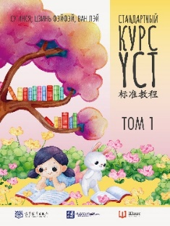 | 9785907646537 | 978-5-907646-53-7 | Формат 210х286х7 мм, мягкий переплет 70 страниц, 6+, | Су Инся, Ван Лэй, Цзинь Фэйфэй | 2024 | 100 | Учебно-методическое пособие «Стандартный курс YCT» Том 1 рассчитан на уровень начальной школы и состоит из 11 уроков, среди которых: веселый счет, игры с угадыванием персонажей, тесты с аудированием, задания на рисование, изучение животных и частей тела, а также словарь и ответы для самопроверки. | 600.00 | 631.58
 |  | 46-54-4 | Учебно-методическое пособие | Стандартный курс YCT | Стандартный курс YCT. Том 2 | 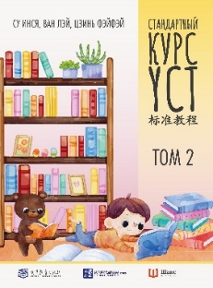 | 9785907646544 | 978-5-907646-54-4 | Формат 210х286х8 мм, мягкий переплет 78 страниц, 6+, | Су Инся, Ван Лэй, Цзинь Фэйфэй | 2024 | 88 | Учебно-методическое пособие «Стандартный курс YCT» Том 2 «Стандартного курса YCT» рассчитан на уровень начальной и средней школы и состоит из 12 уроков, среди которых: разучивание песен с помощью аудирования, изучение новых слов с помощью известных сказочных персонажей, раскрашивание картинок и иные игровые задания в парах и группах. В конце учебника вы найдете перевод заданий и ответы на тесты. | 600.00 | 631.58
 |  | 46-55-1 | Учебно-методическое пособие | Стандартный курс YCT | Стандартный курс YCT. Том 3 | 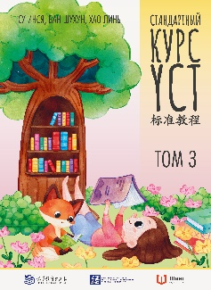 | 978-5-907646-55-1 | 9785907646551 | Формат 210х286х8 мм, мягкий переплет 78 страниц, 6+, | Су Инся, Ван Лэй, Цзинь Фэйфэй | 2024 | 88 | Учебно-методическое пособие «Стандартный курс YCT»Том 3 «Стандартного курса YCT» рассчитан на уровень начальной и средней школы и состоит из 12 уроков, среди которых: интерактивные задания по рисованию и вырезанию, разучивание песен с помощью аудирования, расследование детективной истории, игра в «Продуктовую монополию», а также интересные истории и работа в группе. В конце учебника вы найдете перевод заданий и ответы на тесты. | 600.00 | 631.58
 |  | 46-92-6 | Учебно-методическое пособие | Стандартный курс YCT | Стандартный курс YCT. Том 4 | 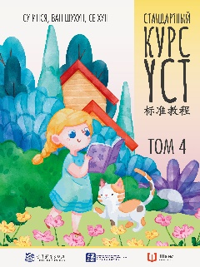 | 978-5-907646-92-6 | 9785907646926 | Формат 210х286х8 мм, мягкий переплет 78 страниц, 6+, | Су Инся, Ван Лэй, Цзинь Фэйфэй | 2024 |  | Учебно-методическое пособие «Стандартный курс YCT» Том 4 «Стандартного курса YCT» рассчитан на уровень начальной и средней школы и состоит из 12 уроков, среди которых: задания с аудированием, счет и чтение новых слов, соотнесение слов с картинками, заполнение пропусков в тексте, а также словарь и ответы для самопроверки в конце учебника. | 600.00 | 631.58
 |  | 46-95-7 | Учебно-методическое пособие | Стандартный курс YCT | Стандартный курс YCT. Том 5 | 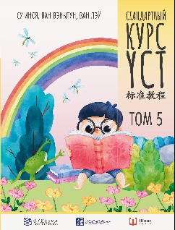 | 978-5-907646-95-7 | 9785907646957 | Формат 210х286х8 мм, мягкий переплет 78 страниц, 6+, | Су Инся, Ван Лэй, Цзинь Фэйфэй | 2024 | 44 | Учебно-методическое пособие «Стандартный курс YCT»Том 5 «Стандартного курса YCT» рассчитан на уровень начальной и средней школы и состоит из 15 уроков, среди которых: 170 новых слов, задачи с аудированием и правописанием, игры на внимательность, соотнесение пиньиня и иероглифов, обучающие игры в парах и группах, рисование и соотнесение картинок с текстом, различные тесты и разучивание песен, а также словарь, перевод историй и ключи к аудированию в конце учебника. | 703.00 | 740.00
 |  | 46-91-9 | Учебно-методическое пособие | Стандартный курс YCT | Стандартный курс YCT. Том 6 | 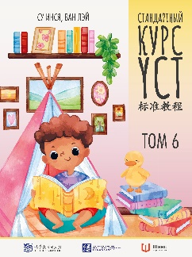 | 978-5-907646-91-9 | 9785907646919 | Формат 210х286х8 мм, мягкий переплет 78 страниц, 6+, | Су Инся, Ван Лэй, Цзинь Фэйфэй | 2024 |  | Учебно-методическое пособие «Стандартный курс YCT» Том 6 «Стандартного курса YCT» рассчитан на уровень начальной и средней школы и состоит из 15 уроков, среди которых: разучивание песен, соотношение текста и картинок, задания на самостоятельное описание иллюстраций, тесты на аудирование, чтение и письмо, работа в группах и парах, задачи на поиск ошибок в тексте, соотнесение иероглифов с пиньинем, а также 190 новых слов. В конце учебника вы найдете словарь, перевод историй и ответы на тесты и ключи к аудированию. | 703.00 | 740.00
ДОПЕЧАТКА ! |  | 46-87-2 | Учебно-методическое пособие | Стандартный курс YCT | Стандартный курс YCT. Рабочая тетрадь 1 |  | 978-5-907646-87-2 | 9785907646872 | Формат 210х286х8 мм, мягкий переплет 64 страницы, 6+ | Су Инся, Ван Лэй, Цзинь Фэйфэй | 2024 | 108 | Рабочая тетрадь YCT 1 послужит прекрасным дополнением к 1 тому пособия «Стандартный курс YCT». Практические упражнения и интерактивные задания сделают обучение вашего ребенка китайскому языку интересным и познавательным. В рабочей тетради вы найдете интерактивные задания для закрепления пройденного материала: обвести иероглифы, раскрасить картинки, пройти лабиринт, вырезать фигурки и много иных практических заданий в игровой форме. | 530.00 | 557.89
 |  | 46-89-6 | Учебно-методическое пособие | Стандартный курс YCT | Стандартный курс YCT. Рабочая тетрадь 2 |  | 978-5-907646-89-6 | 9785907646896 | Формат 210х286х8 мм, мягкий переплет 56 страниц, 6+ | Су Инся, Ван Лэй, Цзинь Фэйфэй | 2024 |  | Рабочая тетрадь YCT 2 послужит прекрасным дополнением ко 2 тому пособия «Стандартный курс YCT». Практические упражнения и интерактивные задания сделают обучение вашего ребенка китайскому языку интересным и познавательным. В рабочей тетради вы найдете интерактивные задания для закрепления пройденного материала: сопоставление диалогов, заполнение пробелов в тексте, соединение точек по порядку, рисование и вырезание фигурок, игры в группе или паре для закрепления пройденного материала | 350.00 | 368.42
 |  | 46-88-9 | Учебно-методическое пособие | Стандартный курс YCT | Стандартный курс YCT. Рабочая тетрадь 3 | 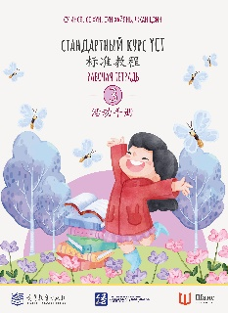 | 978-5-907646-88-9 | 9785907646889 | Формат 210х286х8 мм, мягкий переплет 64 страницы, 6+ | Су Инся, Ван Лэй, Цзинь Фэйфэй | 2024 |  | Рабочая тетрадь YCT 3 послужит прекрасным дополнением к 3 тому пособия «Стандартный курс YCT». Практические упражнения и интерактивные задания сделают обучение вашего ребенка китайскому языку интересным и познавательным. В рабочей тетради вы найдете интерактивные задания для закрепления пройденного материала: заполнение пробелов в тексте, диалоги в паре, прописи иероглифов, игры на различение тонов, сопоставление слов и картинок | 350.00 | 368.42
 |  | 46-96-4 | Учебно-методическое пособие | Стандартный курс YCT | Стандартный курс YCT. Рабочая тетрадь 4 | 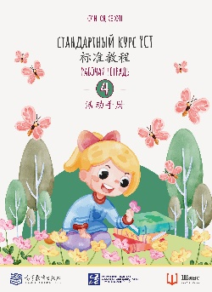 | 978-5-907646-96-4 | 9785907646964 | Формат 210х286х8 мм, мягкий переплет 56 страниц, 6+ | Су Инся, Ван Лэй, Цзинь Фэйфэй | 2024 | 120 | Рабочая тетрадь YCT 4 послужит прекрасным дополнением к 4 тому пособия «Стандартный курс YCT». Практические упражнения и интерактивные задания сделают обучение вашего ребенка китайскому языку интересным и познавательным. В рабочей тетради вы найдете интерактивные задания для закрепления пройденного материала: игровые задания в парах и группах, прописи иероглифов и повторение тонов, разукрашивание картинок и прохождение лабиринтов, заполнение пропусков в тексте и соотнесение с текстом картинок, а также рисование и другие интерактивные задачи | 350.00 | 368.42
 |  | 46-93-3 | Учебно-методическое пособие | Стандартный курс YCT | Стандартный курс YCT. Рабочая тетрадь 5 |  | 978-5-907646-93-3 | 9785907646933 | Формат 210х286х10 мм, мягкий переплет 88 страниц, 6+ | Су Инся, Ван Лэй, Цзинь Фэйфэй | 2024 |  | Рабочая тетрадь YCT 5 послужит прекрасным дополнением к 5 тому пособия «Стандартный курс YCT». Практические упражнения и интерактивные задания сделают обучение вашего ребенка китайскому языку интересным и познавательным. В рабочей тетради вы найдете интерактивные задания для закрепления пройденного материала: раскрашивание картинок и прописи иероглифов, задачи на различение тонов и подбора пиньиня, работа в парах и группах, задачи на проведение опросов, написание собственного рассказа, рисование и вырезание | 420.00 | 442.11
 |  | 46-94-0 | Учебно-методическое пособие | Стандартный курс YCT | Стандартный курс YCT. Рабочая тетрадь 6 |  | 978-5-907646-94-0 | 9785907646940 | Формат 210х286х10 мм, мягкий переплет 100 страниц, 6+ | Су Инся, Ван Лэй, Цзинь Фэйфэй | 2024 | 64 | Рабочая тетрадь YCT 6 послужит прекрасным дополнением к 6 тому пособия «Стандартный курс YCT». Практические упражнения и интерактивные задания сделают обучение вашего ребенка китайскому языку интересным и познавательным. В рабочей тетради вы найдете интерактивные задания для закрепления пройденного материала: обучающие игры в группах и парах, проведение опросов, прописи иероглифов и задания на различение тонов, вырезание и наклеивание, написание собственных текстов, а также ответы к заданиям в конце тетради | 450.00 | 473.68
 |  | 70-28-4 | Искуство/ живопись/ альбомы | Вне серии | Альбом-пособие по рисованию Люди | 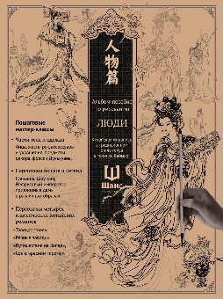 | 4657821070284 | 4657821070284 | Формат 210х285х5,мягкий переплет,72 страницы | - | 2024 | 100 | В пособии по рисованию «Люди» вы найдете поэтапные схемы, помогающие научиться рисовать в величественном древнекитайском стиле мифологических персонажей и героев четырех классических китайских романов. После поэтапного изображения частей тела, одежды и предметов интерьера вам будет предложено повторить фрагменты фресок храмового комплекса пещер Дуньхуана, а также изобразить целиком богиню Нюйву, божество Шоу-синь, Нефритового императора и придворных дам, хитроумного Сунь Укуна, мудрого Чжугэ Ляна и других персонажей. | 350.00 | 368.42
 |  | 70-26-0 | Искуство/ живопись/ альбомы | Вне серии | Альбом-пособие по рисованию Цветы и травы | 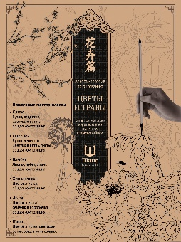 | 4657821070260 | 4657821070260 | Формат 210х285х5,мягкий переплет,72 страницы | - | 2024 | 100 | В пособии по рисованию «Цветы и травы» вы найдете поэтапные схемы, помогающие научиться рисовать в величественном древнекитайском стиле цветы, деревья и травы, бутоны и ветки. После нескольких рисунков-этапов в пособии представлены картины с использованием выученных элементов: цветущее дерево сливы, композиция с орхидеями, бамбуковый стебель, цветок грациозной хризантемы, пруд с величественными лотосами и пышный пион. | 350.00 | 368.42
 |  | 70-27-7 | Искуство/ живопись/ альбомы | Вне серии | Альбом-пособие по рисованию Горы и реки | 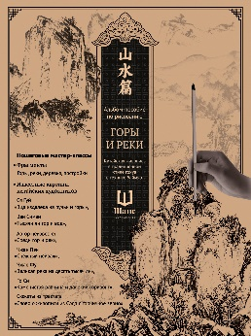 | 4657821070277 | 4657821070277 | Формат 210х285х5,мягкий переплет,72 страницы | - | 2024 | 100 | В пособии по рисованию «Горы и реки» вы найдете поэтапные схемы, помогающие научиться рисовать в величественном древнекитайском стиле поросшие травой каменные глыбы, традиционные китайские сооружения и бурные водяные потоки. С помощью подробных пошаговых упражнений вы сможете самостоятельно воспроизвести известные картины китайских художников: «Тысячи ли гор и вод», «Великая река на десять тысяч ли», «Каменистая равнина и далекий горизонт» и не менее знаменитые работы других художников. | 350.00 | 368.42
 |  | 70-29-1 | Искуство/ живопись/ альбомы | Вне серии | Альбом-пособие по рисованию Фауна | 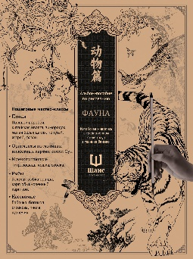 | 4657821070291 | 4657821070291 | Формат 210х285х5,мягкий переплет,72 страницы | - | 2024 | 100 | В пособии по рисованию «Фауна» вы найдете поэтапные схемы, помогающие научиться рисовать в величественном древнекитайском стиле разнообразных пернатых, хищников, парнокопытных, домашних животных, рыб и насекомых. После того как вы научитесь поэтапно рисовать части тела представителей фауны, вы сможете целиком изобразить встрепанного воробья, грациозную цаплю, величественного тигра, фантазийных карпов кои, разноцветную бабочку и других. | 350.00 | 368.42
 | Ограниченное количество | 84-78-5 | Художественно-документальное издание | Вне серии | Великий поход: путь тягот и свершений. Том 1 и Том 2 | 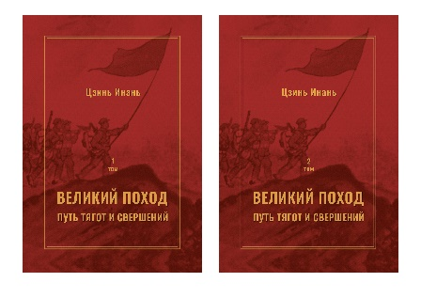 | 9785907584785 | 978-5-907584-78-5 | Формат 145х217х71, твердый переплет, 636 страниц(1 том),576 страниц(2 том), 16+ | Цзинь Инань, пер. с кит. А. Н. Булдыгеровой, И. Ф. Валеева, Е. А. Синельщиковой, В. В. Скомороховой, А. С. Труновой | 2024 | 4 | Издание предназначено для всех, кто интересуется военной и поли- тической историей, мировыми революционными движениями и событиями первой половины ХХ века.Менее чем за сто лет Китай совершил поистине удивительный скачок, превратившись из отсталой феодальной страны с традиционным укладом в одну из самых мощных и экономически развитых мировых держав. Путь, который прошел Китай, был отмечен множеством драматических событий, кровопролитных войн и революций; военачальники и революционеры, преданные душой и телом народу и своей родине, ценой собственной жизни обеспечили ей возрождение и дальнейшее процветание. Смутное время порождает героев и злодеев, заставляет людей совершать подвиги и бесчестные поступки, возносит на пьеде- стал одних и стирает из памяти других. Из бушующего пламени безумной эпохи родился Новый Китай. | 1520.00 | 1600.00
 | Ограниченное количество | 46-45-2 | Научно-популярное издание | Вне серии | Философия Китая в одной книге |  | 9785907646452 | 978-5-907646-45-2 | Формат165х240, твердый переплет, 440 страниц, 12+ | Цзян Синьли, Пер. с кит. Матвеевой А.А., Чунюкина Д.А. | 2024 | 4 | В книге дан сжатый очерк истории китайской философии, начиная с ее истоков в древнейшей мифологии и культуре племен, населявших доимперский Китай за три тысячи лет до нашей эры, и заканчивая началом XX века — эпохой демократических перемен, открытой Синьхайской революцией 1911 г. Описаны основные течения, школы и персоналии в истории китайской мысли. Для широкого круга читателей и всех, интересующихся философией. | 1000.00 | 1052.63
 | Ограниченное количество | 46-85-8 | Научное издание | Вне серии | «Канон записей»( Шу-цзин) Исследование и перевод версии в «древних знаках» |  | 9785907646858 | 978-5-907646-85-8 | Формат 170х247х29 , Твердый переплет,480 страниц, 12+ | перевод с китайского, комментарии и указатели Г. С. Поповой; предисло- вие А. И. Кобзева | 2025 | 3 | «Канон записей» (Шу-цзин) — один из важнейших письменных памятников Древнего Китая, неотъемлемая часть традиционной конфуцианской культуры, а также древнейшая модель китайского историописания. Его основная часть была создана в первой половине периода Чунь-цю (770–453 до н.э.), а большинство глав представляют собой литургические произведения категории «записи» (шу 書), т. е. тексты, создававшиеся жрецами и декламировавшиеся ими во время дворцово-храмовых церемоний. Предлагаемый перевод Шу- цзина по возможности выполнен с учётом времени письменной фиксации основного массива глав и их бытования в доконфуцианский период. | 860.00 | 905.26
 | Нет в наличии | 53-01-0 | Художественная литература | Струны китайской лиры | Божественный отрок Ван Бо Стихи в переводе Сергея Торопцева |  | 9785907853010 | 978-5-907853-01-0 | Формат 130х202х9, твердый переплет, 64 страницы, 12+ | Ван Бо, Пер. с кит., сост., послесловие С. А. Торопцева | 2024 | 10 | Ван Бо (650–676) — самый ранний из великих поэтов начального периода эпохи Тан, «золотого века китайской поэзии». Трагический обрыв жизни на 27 году не позволил его дарованию раскрыться в полной мере, но и те восемьдесят стихотворений, что сохранило время, показывают огромную поэтическую потенцию. Ван Бо заложил основы многих направлений танской поэзии, в первую очередь пейзажной лирики, где он показал себя незаурядным живописцем. Творческий посыл проявился у поэта уже в раннем детстве, а в 14 лет его назвали «Божественным отроком». По своему настрою Ван Бо — поэт тишины и дороги. Из пятидесяти стихотворений, вошедших в сборник, большинство впервые появляется на русском языке. | 330.00 | 347.37
 | Нет в наличии | 5-93-7 | Культура и история | Вне серии | Чай выраженный словами |  | 9785907015937 | 978-5-907015-93-7 | Формат 130x200x22 мм,351 страниц, твердый переплет, корешок из ткани, каптал, ляссе цветные,12+ | Пань Сянли | 2024 | 5 | На страницах "Чая, выраженного словами" доктор филологических наук, лауреат множества литературных премий Пань Сянли делится самым сокровенным - накопленными знаниями о чае и своей безграничной любовью к нему. Книга, которую вы держите в руках, собрана буквально по крупицам: четыре года автор вела колонку в китайской газете "Синьминь ваньбао", где рассказывала о чайной культуре. Этот опыт был настолько удачным, что читатели настойчиво просили собрать заметки воедино. В книге соседствуют отрывки из классических китайских трактатов, строки стихов древних и современных поэтов, истории из жизни, мудрость и юмор писательницы. Для широкого круга читателей. | 670.00 | 705.26
 |  | 46-84-1 | Учебно-методическое пособие | Вне серии | Числительные в китайском языке | 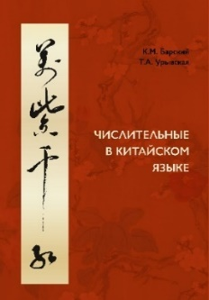 | 9785907646841 | 978-5-907646-84-1 | Формат 84х108х16, твердый переплет, цветные иллюстрации, 188 страниц, 12+ | К.М. Барский, Т.А. Урывская | 2024 | 10 | «Числительные в китайском языке» – уникальное учебное пособие, которое поможет всем, кто изучает китайский язык, разобраться в том, как китайцы считают, как строят количественные, порядковые, дробные числительные, как сравнивают их, как используют так называемые «счетные слова», как числа складывают и вычитают, умножают и делят. Пособие снабжено аудиокурсом и комплексами упражнений, необходимыми для отработки навыков перевода числительных с русского языка на китайский и наоборот. В этом пособии вы также найдете головокружительные экскурсы в историю и культуру Китая, где числительные, имеющие символическое значение, занимают особое место. | 820.00 | 863.16
 | Нет в наличии | 77-96-0 | Научно-популярное издание | Вне серии | Мудрость китайских иероглифов | 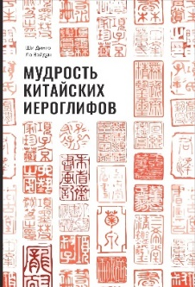 | 9785907277960 | 978-5-907277-96-0 | Формат170х247х15 мм, 223 страницы, твердый переплет, 12+ | Ши Динго, Ло Вэйдун | 2024 | 10 | Что будет, если дорисовать изображению дракона зрачки? Почему в День Рождения в Китае принято есть лапшу? Что общего у богини Чанъэ и китайской лунной программы? Как связаны сороки и китайский Праздник всех влюбленных? Ответы на эти и многие другие вопросы не только связаны с китайской культурой, но и отражены в ее письменности. Книга познакомит читателя с этимологией китайских иероглифов от эпохи раннего неолита до наших дней. Многочисленные иллюстрации помогут понять, как изменялись китайский язык, восприятие слов и идеограмма китайской письменности. В тематических разделах книги представлены наиболее базовые иероглифы (человек, дом, река, огонь, мать, друг), что позволяет погрузиться в этимологию слов даже тем, кто впервые знакомится с китайской культурой | 945.00 | 994.74
 | Ограниченное количество | 46-98-8 | Художественная литература | Вне серии | Горний чертог. Лирика Су Ши | 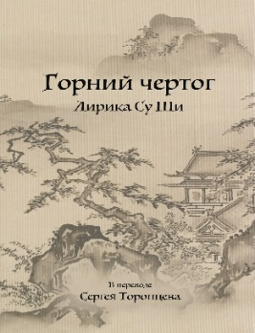 | 9785907646988 | 978-5-907646-98-8 | Формат 130х200Х_,твердый переплет, 159 страниц, 12+ | СУ Ши | 2024 | 10 | Су Ши (литературный псевдоним Су Дунпо — Су с Восточного склона) — великий китайский поэт ХI века, которого на родине величают «Богом поэзии». В его многогранном творчестве слышны не только жесткие интонации «школы порыва», главой которой он был, но и нежная тональность «школы иносказаний». Сборник составили 100 произведений — связанные с мелодией напевные стансы (цы) — ведущий жанр поэзии эпохи Сун,стихотворения в классическом жанре ши, организованные формальными нормативами (катрены и уставные стихи), а также бо- лее свободные стихи, ориентированные на древнюю поэзию (античный стих). | 350.00 | 368.42
ДОПЕЧАТКА 2025! |  | 46-73-5 | Научно-популярное издание | Китайская классика в академических переводах | Баоцзюань о трех воплощениях Муляня | 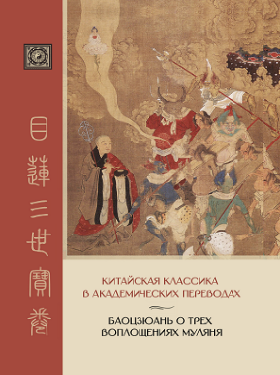 | 9785907646735 | 978-5-907646-73-5 | Формат 178х246х21, твердый переплет, 319 страниц, офсет 80 г. + вставка (цветные иллюстрации на мелованной бумаге 115 г.) | Перевод с китайского языка Ростислава Владимировича Березкина | 2024 | 6 | «Баоцзюань о трех воплощениях Муляня» является памятником китайской песенно-повествовательной литературы, использующим старинный буддийский сюжет об ученике Будды монахе Муляне, который спасал душу своей грешной матери из ада. Книга рассчитана на ученых, преподавателей, аспирантов и студентов, а также всех интересующихся буддизмом, культурой, религией и литературой Китая и других стран Восточной Азии. | 600.00 | 631.58
 |  | 77-54-0 | Научно-популярное издание | Самое прекрасное в Китае | Театр теней | 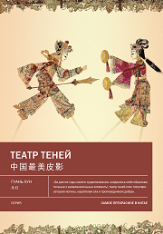 | 9785907277540 | 978-5-907277-54-0 | Формат 170х240, твердый переплет, цветные иллюстрации, 144стр., 12+ | Гуань Хун | 2024 | 10 | В этой книге вы прочтете о различных школах театра теней, познакомитесь с героями наиболее известных традиционных пьес, а также увидите самых ярких и особенных кукол, очаровывающих зрителей не только в Китае, но и за его пределами. Для широкого круга читателей. | 700.00 | 736.84
 |  | 77-29-8 | Научно-популярное издание | Вне серии | Лирический приют: искусство возведения китайского национального жилища | 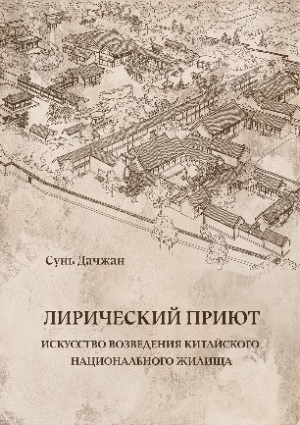 | 9785907277298 | 978-5-907277-29-8 | Формат 180х243х22 мм, 359 страниц, твердый переплёт, цветные иллюстрации, 740 гр., 12+ | Сунь Дачжан | 2024 | 6 | В преемственности любого культурного наследия имеют место процессы изучения, усвоения, заимствования, и в наследовании лучших традиций возведения народного жилища также отражается подобная мысль. При из учении архитектуры прежде всего необходимо вникнуть в условия жизни людей прошлого, в хозяйственные и культурные особенности среды, а также разобраться в искусстве и технике древних мастеров, чтобы тем самым прийти к пониманию развития и трансформации строительной деятельности, регионального и национального характера архитектурных форм, взаимного слияния и поглощения архитектурных образов, из чего в конечном итоге рождается импульс к заимствованию, перенятию опыта. Многовековая история, необъятная территория, огромное население и многочисленность этносов предопределили разнообразие форм традиционных жилищ. Книга состоит из двух разделов. За основу первого раздела взята хронология: подробное описание народных жилищ и анализ их исторической эволюции следуют за развитием всей цивилизации. Отправной точкой второго раздела служит классификация жилищ по типам: в нем приводятся сведения об особенностях различных домов и специфике их взаимного расположения, производится их детальный анализ. | 1500.00 | 1578.95
 | Нет в наличии | 46-82-7 | Искусство\живопись\альбомы | Китайская живопись | Тысячи ли гор и вод | 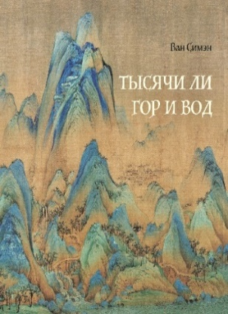 | 9785907646827 | 978-5-907646-82-7 | Альбом, формат 240x240x8 мм, 91 страница, мелованная бумага, мягкий переплет, 470 гр., 12+ | Ван Симэн | 2024 | 8 | Картина «Тысячи ли гор и вод» написана почти тысячу лет назад, но ее краски не выцвели, а полотно практически не повреждено. Это стало возможным благодаря материалам высокого качества: произведение написано на императорском шелке высшего качества с помощью долговечных минеральных красок. Картина «Тысячи ли гор и вод» подобна симфонии в семи частях. Первая и вторая части спокойные и медленные, третья и четвертая — мощные и торжественные, они пронизаны напряжением, будто вот-вот разразится буря. Пятая часть — это кульминация, где центральная гора будто грозно нависает над миром. К шестой части все мало-помалу утихает, но финал вновь поражает своими высотами. | 900.00 | 947.37
 | Нет в наличии | 84-76-1 | Художественная литература | Вне серии | Стихи тысячи поэтов. Четыре тома. |  | 9785907584761 | 978-5-907584-76-1 | Формат 140х210х50, твердый переплет, Том 1 118 стр., Том 2 160 стр., Том 3 104 стр., Том 4 80 стр., 12+ | Пер. с кит. Мещеряков Б.И. | 2022 | 1 | «Стихи тысячи поэтов» — это сборник стихотворений (ши) китайских поэтов, состоящий из четырёх томов. Изначально, в средневековом Китае, антологию использовали для детского домашнего чтения, однако впоследствии она стала поэтическим бестселлером № 1, выдержавшим не только множество переизданий, но и грандиозные дополнения. Борис Иванович перевёл стихотворения древних поэтов, используя стереотипное издание под общей редакцией и с комментарием Ли Лигана и карманное гонконгское издание под редакцией и с комментарием Юй Ижаня, и снабдил каждое произведение примечаниями. Они позволяют понять многочисленные реалии и исторические намёки, которыми так насыщена китайская классическая поэзия «ши». | 1160.00 | 1221.05
 |  | 46-27-8 | Художественная литература | Струны китайской лиры | Стихия стиха. Китайская поэзия VII–X вв. |  | 9785907646278 | 978-5-907646-27-8 | Формат 145х210х18, твердый переплет, 223 страницы, 16+ | Пер. с кит. Торопцев С.А. | 2023 | 6 | Каждое новое поколение посылает свой собственный запрос на понимание и воспроизведение иноязычной литературной классики. В России после фундаментального перевода поэзии эпохи Тан прошло более трёх десятилетий, и время потребовало заново осмыслить этот «золотой век» китайской классической поэзии. Сборник «Стихия стиха», в который вошли 140 стихотворений 40 поэтов VII–X веков (период правления династии Тан) как раз и является ответом на зов времени. Это первая книга в серии «Струны китайской лиры». | 460.00 | 484.21
 |  | 77-24-3 | Научно-популярное издание | Вне серии | Мифы и легенды Китая (с иллюстрациями) |  | 9785907277243 | 978-5-907277-24-3 | Формат 245x170x14 мм, 143 страниц, твердый переплет, цв. ил., 12+ | Ма Чжэнь | 2024 | 10 | С чего начать знакомство с культурой Китая? Лучше всего — с истоков этой культуры, с древних легенд и сказаний. Ма Чжэнь собрал в своей книге самые известные китайские предания — о сотворении мира, о богах и о героях. Каждый представленный автором миф сопровождается множеством различных иллюстраций, а также кратким анализом, главная цель которого — показать сходства и различия восточной и западной мифологий. Для широкого круга читателей. | 500.00 | 526.32
 | нет в наличии | 77-28-1 | Научно-популярное издание | Вне серии | Трактаты о чае эпох Тан и Сун |  | 9785907277281 | 978-5-907277-28-1 | Формат 130х200, твердый переплет, 271стр., 12+ | Лу Юй | 2024 | 20 | В данной книге представлены важнейшие тексты о чае и чайной культуре Китая эпох Тан (618–907) и Сун (960–1279). Это второе издание «Канона чая» Лу Юя и сунские трактаты, не переводившиеся ранее. Сочинения по философии и технике чайного действа раскрывают целый комплекс знаний о выращивании и обработке чая, инструментах для чайной церемонии и традициях чаепития в средневековом Китае. Книга будет интересна не только профессиональным китаистам и специалистам-культурологам, но и широкому кругу любителей чая. | 400.00 | 421.05
ДОПЕЧАТКА 2025! |  | 47-01-1 | Научно-популярное издание | Вне серии | Духовные основы китайской культуры |  | 9785907447011 | 978-5-907447-01-1 | Формат 148х240х20 мм,301 страница, твердый переплет, 12+ | Лоу Юйле | 2024 | 8 | Основа китайской культуры — гуманитарный дух. В чем он выражается? Что лежит в основе гуманитарной религии Китая? Чем китайское познание мира и традиционное мышление отличается от западного? Профессор Лоу Юйле ищет ответы на эти вопросы, рассуждает о человеке, его месте в мире, о сохранении самобытности и культурной идентичности. Данная книга посвящена не только поиску отличий китайской цивилизации от западной, но и их философскому осмыслению. Автор призывает к отказу от противопоставления традиций и современности, поскольку современность выросла именно из традиций. Лоу Юйле уверен, что его соотечественники должны оставаться современными людьми, сохраняющими свои традиции при любых социально-экономических условиях. Книга адресована всем интересующимся культурой, философией и наукой современного Китая. | 860.00 | 905.26
 | временно нет в наличии | 77-68-7 | Научное издание | Вне серии | История Китайской Цивилизации. С древнейших времен до 1911 года. 4 тома. |  | 9785907277687 | 978-5-907277-68-7 | Научное издание в четырех томах, формат 165х235 мм, Т1 - 672+24, Т2 - 608+24, Т3 - 736+28, Т4 - 696+32, твердый переплет, обложка эфалин, цв. ил., 16+ | Чжао Фэн | 2023 | 4 | Труд по истории китайской цивилизации, охватывающий время от эпохи неолита до провозглашения Китайской Республики в 1912 г. Первый том «Истории китайской цивилизации» посвящен времени до образования империи Цинь (периоды неолита, бронзы и раннего железа, эпохи Ся, Шан и Чжоу) и основан на изучении и опоставлении письменных и археологических источников. Второй том «Истории китайской цивилизации» охватывает несколько важнейших исторических периодов: создание первой в истории страны империи Цинь, эпоху правления династии Хань, а также периоды Троецарствия, Цзинь, Южных и Северных династий. Третий том «Истории китайской цивилизации» охватывает периоды империй Суй и Тан, при которых было восстановлено культурно-политическое единство страны, династии Сун, пытавшейся отстоять имперское величие в борьбе с государствами киданей, чжурчжэней,а также монгольской династии Юань.Четвертый том охватывает заключительный период династии Мин и весь период династии Цин,закончившийся свержением монархии и провозглашением КР. | 6000.00 | 6315.79
ДОПЕЧАТКА 2025! | Нет в наличии | 47-86-8 | Научное издание | Вне серии | Трактат Желтого императора о внутреннем. Том первый: Вопросы о простейшем. Том второй: Ось духа. |  | 9785907447868 | 978-5-907447-86-8 | Твердый переплет, том первый 327 стр., том второй 449 стр., формат 165х235х50, 16+ | Пер. с кит. Б. Б. Виногродский | 2025 | 1 | «Трактат Желтого императора о внутреннем», или «Хуан-ди нэй цзин», является одним из древнейших трактатов, посвященных китайской народной медицине. Том «Вопросы о простейшем» собрал в себе знания древних китайских врачей о теоретических основах народной китайской медицины и методах диагностирования болезней. Том «Ось духа» собрал в себе знания древних китайских врачей о теоретических основах народной китайской медицины и терапии иглоукалывания. | 2100.00 | 2210.53
 | временно нет в наличии | 46-05-6 | Научное издание | Вне серии | Архитектура даосизма |  | 9785907646056 | 978-5-907646-05-6 | Формат 145х210х16мм, твердый переплет, 351 стр, 12+ | Пер. с кит. Шевченко М.Ю. Составитель Издательство «Китайская строительная промышленность | 2024 | 6 | Архитектура занимает важное место в традиционной культуре Китая и является весьма характерной ее частью. Сохранившиеся памятники традиционной культуры Китая могут выражать особые, свойственные различным эпохам, ощущения пространства и времени, совмещать в себе разные эстетические представления, но главное — в них неизменно проявляются лучшие качества китайского народа. | 1420.00 | 1494.74
РАСПРОДАЖА! | Нет в наличии | 84-77-8 | Научно-популярное издание | Вне серии | Дуньхуан |  | 9785907584778 | 978-5-907584-77-8 | Формат 165х240х15, твердый переплет, 152 страницы, цветные иллюстрации, 12+ | Чай Цзяньхун, Лю Цзиньбао | 2023 | 10 | Дуньхуан — древний город на Великом шелковом пути; через него ходили торговые караваны, а буддийские монахи временно останавливались там для духовного совершенствования. Книга Чай Цзяньхуна и Лю Цзиньбао раскрывает историю этого города: что происходило с Дуньхуаном со времен ханьского императора У-ди и до наших дней, как образовались и для чего служили пещеры Могао, что поспособствовало созданию дуньхуановедения — науке о Дуньхуане. | 1150.00 | 1210.53 | 575.00
 | нет в наличии | 2-88-1 | Культура и история | Вне серии | 18 лекций о Дуньхуане |  | 9785906892881 | 978-5-906892-88-1 | Научно-популярное издание, формат 247x180x30 мм, 488 страниц, твердый переплет | Жун Синьцзян | 2019 | 5 | Книга "18 лекций о Дуньхуане" основана на лекциях, прочитанных профессором Жун Синьцзяном в Пекинском университете. Лекции посвящены краткой истории Дуньхуана, основным реликвиям, найденным там, перспективам и особенностям дуньхуановедения. Автор дает полное представление о современном состоянии этой науки и о проблемах, которые ей предстоит преодолеть. | 860.00 | 905.26
 | Ограниченное количество | 77-30-4 | Научно издание | Вне серии | История архитектуры Китая |  | 9785907277304 | 978-5-907277-30-4 | Формат 205х260х40 мм, 592 страницы, твердый переплет, 12+ | Лян Сычэн | 2022 | 1 | Изучение китайской архитектуры идет вразрез с тенденциями времени. Китай, живущий в период бурных перемен, в последние годы устремлен в сторону Запада. Общество повсеместно уничтожает собственную архитектуру и сопутствующее ей искусство. Возвышавшиеся на протяжении нескольких сотен лет древние постройки, преисполненные художественным своеобразием и национальным колоритом торговые городские кварталы, несомненно, отражавшие культуру народа, нередко полностью уничтожаются под знаменем «усовершенствования». Пробудить общественность можно, инициировав объективное научное исследование, а также сформировав тенденции к сохранению наследия. Невозможно обойтись без изучения истории китайской архитектуры, потому что умение раскрывать новое всегда воспитывается на традиции. Здесь рассматривается специфика архитектуры различных исторических периодов Китая, сопровождающаяся схемами и фотографиями древних сооружений. | 2910.00 | 3063.16
 |  | 77-37-3 | Научное издание | Вне серии | Великие столицы без городских стен |  | 9785907277373 | 978-5-907277-37-3 | Формат 145х210х16мм, 463страницы, твердый переплет, 12+ | Сюй Хун, Научный редактор д. филос. н. А. И. Кобзев | 2024 | 4 | Монография посвящена ранним страницам истории китайского градостроения. В центре исследования не только имперские столицы (например, всем известные Лоян, Чанъань и Пекин), но и главные города государств доциньской эпохи, периодов Чуньцю и Чжаньго. Опираясь на документальные источники и актуальные данные археологических раскопок, автор подробно сравнивает и анализирует особенности планировки древнекитайских столиц, метаморфозы, происходившие с ними на протяжении их истории, а также причины и последствия их упадка. Для специалистов в области истории, археологии и градостроения, студентов и всех, кто интересуется историей и культурой Китая. | 1640.00 | 1726.32
 |  | 5-58-6 | Культура и история | Вне серии | Очерк китайской культуры |  | 9785907015586 | 978-5-907015-58-6 | Научно-популярное издание, формат 223x155x22 мм, 320 страниц, твердый переплет | Шэнь Чжэньхуэй | 2023 | 10 | Очерк китайской культуры" расскажет о философии и религии, литературе и письменности, искусстве и науке, обычаях и традициях Поднебесной. Автор - Шэнь Чжэньхуэй - преподаватель Фуданьского университета, член департамента по работе с иностранными студентами | 600.00 | 631.58
РАСПРОДАЖА! |  | 77-42-7 | Научно-популярное издание | Вне серии | Конфуций: история жизни |  | 9785907277427 | 978-5-907277-42-7 | Формат 145х215х10, 112 страниц, твердый переплет | Ли Чанчжи | 2021 | 16 | Кун-цзы, известный всему миру как Конфуций, — философ, мыслитель и видный представитель книжников-ши, внесший огромный вклад в развитие китайского общества. Учение Конфуция повлияло на образование, сделав его доступным не только для аристократии, но и для простого народа. Переосмыслив события прошлого, он сумел проявить себя в политике и многое сделал для перехода общества от рабовладельческого к феодальному, заложив основы новой системы управления. В своей книге Ли Чанчжи рассказывает о том, каким человеком был Конфуций, в какое время он жил, и что повлияло на становление его учения. | 300.00 | 315.79 | 150.00
 |  | 84-59-4 | Научно-популярное издание | Вне серии | Великий род Кун |  | 9785907584594 | 978-5-907584-59-4 | Формат 140х210х20 мм, 309 страницы, твердый переплет, 12+ | Ван Цянь | 2022 | 5 | «Если бы Небо не породило Чжун-ни, древность была бы все равно что сокрыта вечной ночью», — так говорили о Конфуции ученые эпохи Сун, подчеркивая его огромную роль как педагога и мыслителя в развитии традиционного китайского общества и культуры. Возможно, тьму вековечной ночи рассеял бы другой, не менее замечательный деятель, однако история не имеет сослагательного наклонения и подарила нам Конфуция — это уже достаточный повод для гордости. В этой книге вы сможете познакомиться с родом Конфуция, занесенном в «Книгу рекордов Гиннесса» как «самая долгая родословная в мире». | 780.00 | 821.05
РАСПРОДАЖА! |  | 5-68-5 | Научно-популярное издание | Вне серии | Уроки Суждений и бесед: температура и цвет Конфуция |  | 9785907015685 | 978-5-907015-68-5 | Научно-популярное издание, формат 200x130х10 мм, 175 страниц, обложка | Юй Дань | 2018 | 10 | Трактат "Суждения и беседы" ("Лунь юй") был написан учениками Конфуция. Это сборник изречений великого мудреца. Как и любая древняя литература, это произведение достаточно сложно для восприятия. Профессор Юй Дань с детства любила традиционную литературу. Однажды она решила сделать ее ближе современному человеку, поделиться своим восприятием наиболее известного и важного канонического текста. Книгу Юй Дань отличает особая лиричность, связанная с ее детскими воспоминаниями о знакомстве с конфуцианской этикой. Ей удалось постичь эту древнюю мудрость, понять ее актуальность и изложить слова Конфуция простым языком. | 240.00 | 252.63 | 120.00
 | Нет в наличии | 2-59-1 | Культура и история | Поднебесная в рассказах | Китайские идиомы (переиздание) |  | 9785906892591 | 978-5-906892-59-1 | Научно-популярное издание, формат 246x176x21 мм, 279 страниц, твердый переплет | Сунь Чжичжэн | 2023 | 10 | В каждом языке есть устойчивые выражения, которые вызывают немало трудностей при его изучении. Для китайского языка это особенно актуально: ведь в нем отражена древняя и богатая культура, которую не всегда просто понять иностранцу. Из этой книги вы узнаете, какие идиомы есть в китайском языке, откуда они возникли и какими лингвистическими особенностями обладают. | 460.00 | 484.21
 | Нет в наличии | 3-10-1 | Культура и история | Поднебесная в рассказах | Мифы и легенды Китая (переиздание) |  | 9785907173101 | 978-5-907173-10-1 | Научно-популярное издание, формат 220х150х20 мм, 271 страниц, твердый переплет | Чжан Тунъян, Ху Фанфан, Янь Синъе | 2023 | 10 | Вы держите в руках книгу, в которую вошли самые интересные китайские легенды и предания. Многие из них, например, легенда о всемирном потопе, схожи с европейскими, многие отличаются от них, но все они открывают увлекательный и интересный мир китайской мифологии. | 520.00 | 547.37
...

